Instructions
FY2027 Transfer Form Instructions

 | I. General Information

 |  | One version of this form should be submitted to FSP as an Excel file (not PDF) 5 days before the last business day of each month at budget_transfers@etal.uri.edu
 |  | to be included with the bi-monthly upload.

 | Sections

 |  | There are two areas on the form: a data input section (green columns), and calculation/reference sections.
 |  | All green fields are required for an accurate transfer form.
 |  | Use the drop-down lists in columns A, C, and F, as only certain values are permitted.
 |  | Calculation/reference sections provide a check on the data input sections. Please be sure to use them to double check that the information entered is accurate.

 | IMPORTANT - File integrity

 |  | This form uses precise cell location in its formulas. Accordingly, it is essential to maintain this file's integrity:
 |  |  | Do not add or delete columns. Do not delete or change column headings.
 |  |  | Do not delete the values in the input sections.
 |  |  | Do not delete the formulas in the calculation section.
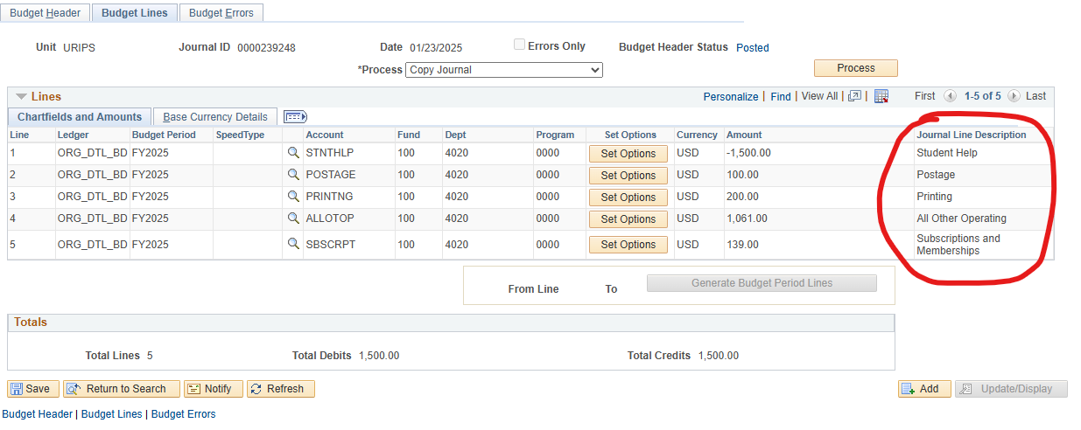
 |  |  | Do not sort the data (use filters instead).
 |  |  | Adding rows is permitted only in the indicated spaces (see more details below, under the form's detailed instructions section).

 | II. Detailed Information and Instructions

 |  | The expense form can be used only for transfers within expense accounts.

 |  | Descriptions/notes may be entered in Column G on this tab.
 |  | The first 30 characters from Column G will be included under the "Journal Line Description" field when the transfers are posted to PeopleSoft.
 |  | In the "Amount" column, enter positive round numbers to increase the budget in the corresponding account, and negative numbers to
 |  | decrease the budgeted amount.

 |  | NEW: Rather than selecting a CFS, enter a Department, Fund and Program. The CFS will be created in column H and then verified against a list of exisiting
 |  | CFS as of the start of each quarter (July 1, Oct 1, Jan 1 & April 1). If the CFS is not recognized, column I will turn yellow with a message to double-check the CFS.
 |  | Please verify that it exists in PS Financials.

 |  | Please use column F to indicate whether transfer lines are one-time-only or permanent. This eliminates the need for multiple tabs on the same form.

 |  | III. Contact Information

 |  |  | For troubleshooting contact us at:

 |  |  | financial-strategy-planning-group@uri.edu

